Trang bìa
Posts and Telecommunications Institute of Technology |  |  |  |  |  | Thiết kế |  | Tài liệu phát triển |  | Tên hệ thống |  |  | KINH DOANH ĐÒ BẢO HỘ LAO ĐỘNG |  | Người tạo | Ngày tạo
 |  |  |  |  |  |  |  |  |  |  |  |  |  |  | Người cập nhật | Ngày cập nhật
 |  |  |  |  |  |  |  |  |  | Màn hình (ID) |  |  | Thông tin sản phẩm | Màn hình (Tên) | Thông tin sản phẩm

 |  |  |  |  |  |  |  |  | 1. Mục đích |  |  |  | 7. Giao diện màn hình
 |  |  |  |  |  |  |  |  | 2. Giới hạn hoạt động |  |  |  | 8. Danh sách hạng mục
 |  |  |  |  |  |  |  |  | 3. Giới hạn hệ thống |  |  |  | 9. Khái quát chức năng
 |  |  |  |  |  |  |  |  | 4. Chức năng liên quan |  |  |  | 10. Xử lý chi tiết
 |  |  |  |  |  |  |  |  | 5. Không bao gồm
 |  |  |  |  |  |  |  |  | 6. Sơ đồ

 | 1. Mục đích
 |  | - Dùng để khách hàng xem thông tin sản phẩm và thêm hàng vào giỏ
 |  | - Người dùng có thể cập nhật số lượng sản phẩm mong muốn
 |  | - Sau khi nhất nút thêm vào giỏ hàng:
 |  |  | + Nếu số lượng hàng > 0 thông báo thêm hàng thành công, = 0 thì thông báo tăng số lượng

 | 2. Giới hạn hoạt động
 |  | Không có

 | 3. Giới hạn hệ thống
 |  | Không có

 | 4. Chức năng liên quan
 |  | Không có

 | 5. Không bao gồm
 |  | Không có

Màn hình thông tin sản phẩm
 | 6. Sơ đồ

Khởi động
hệ thống

Màn hình thông tin sản phẩm

Số lượng

 | Table

 |  |  | № | Loại | Tên |  |  |  |  |  | I/O | Ghi Chú
 |  |  | 1 | M | Product |  | Table sản phẩm |  |  |  | O
 |  |  | 2 | M | Cart |  | Table giỏ hàng |  |  |  | I
 |  |  | 4
 |  |  | 5
 |  |  | 6
 |  |  | 7
 |  |  | 8
 |  |  | 9
 |  |  | 10

 |  |  |  | ※ Loại (M: Master / T: Transaction table / Ⅰ: INI file / W: work table / V: view / S: stored procedures / L: SQL loader / F: file)

Thiết kế
Basic design |  |  |  |  | System | KINH DOANH ĐÒ BẢO HỘ LAO ĐỘNG |  | function | Danh mục sản phẩm |  | Create by | date | Create | acceptor
 |  |  |  |  | Process. Name | Danh mục sản phẩm |  |  |  |  |  |  | Update

 | 7. Giao diện

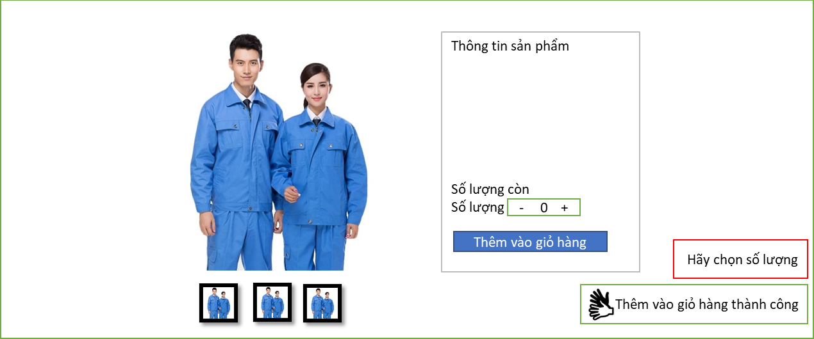

 | 8. Danh sách hạng mục
 |  | [Vùng hiển thị cố định]
 |  |  | № | Tên hạng mục |  | Control | Nội dung hiển thị |  |  | Ý nghĩa
 |  |  | 1 | Thông tin sản phẩm |  | Label | Thông tin sản phẩm |  |  | Mô tả nội dung hiển thị cho người dùng
 |  |  | 2 | Hình ảnh sản phẩm |  | Image | Hình ảnh sản phẩm |  |  | Mô tả hình ảnh sản phẩm

 |  | [Vùng nút]
 |  |  | № | Tên hạng mục |  | Control | Ghi chú
 |  |  | 1 | Ảnh sản phẩm |  | Button
 |  |  | 2 | Tăng giảm số lượng |  | Button
 |  |  | 3 | Thêm vào giỏ hàng |  | Button

 | 9. Khái quát chức năng
 |  |  | (1) Trạng thái ban đầu
 |  |  |  | Màn hình hiển thị chi tiết sản phẩm được chọn mặc định số lượng là 0
 |  |  | (2) Xem ảnh sản phẩm
 |  |  |  | Người dùng click vào các button hiển thị ảnh khác nhau để xem ảnh
 |  |  | (3) Tăng giảm số lượng và thêm vào giỏ hàng
 |  |  |  | Người dùng chọn số lượng và thêm sản phẩm vào giỏ hàng

 |  |  |  |  |  |  |  |  |  |  |  |  |  |  |  | 8. Danh sách hạng mục
 |  |  |  |  |  |  |  |  |  |  |  |  |  |  |  | [Vùng hiển thị cố định]
 |  |  |  |  |  |  |  |  |  |  |  |  |  |  |  | № | Tên hạng mục |  |  |  |  |  |  | Control |  |  |  | Nội dung hiển thị |  |  |  |  |  |  |  | Ý nghĩa
 |  |  |  |  |  |  |  |  |  |  |  |  |  |  |  | 1 | Name |  |  |  |  |  |  | Label |  |  |  | Name |  |  |  |  |  |  |  | Mô tả nội dung hiển thị cho người dùng
 |  |  |  |  |  |  |  |  |  |  |  |  |  |  |  | 2 | Description |  |  |  |  |  |  | Label |  |  |  | Description |  |  |  |  |  |  |  | Mô tả nội dung hiển thị cho người dùng
 |  |  |  |  |  |  |  |  |  |  |  |  |  |  |  | 3 | Name |  |  |  |  |  |  | TextView |  |  |  | Name |  |  |  |  |  |  |  | Mô tả nội dung nhập cho người dùng
 |  |  |  |  |  |  |  |  |  |  |  |  |  |  |  | 4 | Description |  |  |  |  |  |  | TextView |  |  |  | Description |  |  |  |  |  |  |  | Mô tả nội dung nhập cho người dùng
 |  |  |  |  |  |  |  |  |  |  |  |  |  |  |  | 5 | Action |  |  |  |  |  |  | Label |  |  |  | Action |  |  |  |  |  |  |  | Mô tả nội dung hiển thị cho người dùng
 |  |  |  |  |  |  |  |  |  |  |  |  |  |  |  | 6 | Add |  |  |  |  |  |  | Label |  |  |  | Add |  |  |  |  |  |  |  | Mô tả nội dung hiển thị cho người dùng
 |  |  |  |  |  |  |  |  |  |  |  |  |  |  |  | 7 | Cagotery |  |  |  |  |  |  | TextView |  |  |  | Cagotery |  |  |  |  |  |  |  | Mô tả nội dung hiển thị cho người dùng

 |  |  |  |  |  |  |  |  |  |  |  |  |  |  |  | [Vùng nhập]
 |  |  |  |  |  |  |  |  |  |  |  |  |  |  |  | № | Tên hạng mục |  |  |  | Loại dữ liệu |  |  | Độ dài |  | Bắt buộc |  |  | I/O | Control |  |  | Format |  | Ghi chú
 |  |  |  |  |  |  |  |  |  |  |  |  |  |  |  | 1 | Name |  |  |  | Chuỗi chữ |  |  | 32 |  |  | Y |  | In | EditText
 |  |  |  |  |  |  |  |  |  |  |  |  |  |  |  | 2 | Description |  |  |  | Chuỗi chữ |  |  | 50 |  |  | Y |  | In | EditText

 |  |  |  |  |  |  |  |  |  |  |  |  |  |  |  | [Vùng nút]
 |  |  |  |  |  |  |  |  |  |  |  |  |  |  |  | № | Tên hạng mục |  |  |  |  |  |  | Control |  |  |  |  |  |  |  | Ghi chú
 |  |  |  |  |  |  |  |  |  |  |  |  |  |  |  | 1 | Update |  |  |  |  |  |  | Button |  |  |  |  |  |  |  | Hiển thị dưới dạng icon
 |  |  |  |  |  |  |  |  |  |  |  |  |  |  |  | 2 | Delete |  |  |  |  |  |  | Button |  |  |  |  |  |  |  | Hiển thị dưới dạng icon
 |  |  |  |  |  |  |  |  |  |  |  |  |  |  |  | 3 | Add new |  |  |  |  |  |  | Button
 |  |  |  |  |  |  |  |  |  |  |  |  |  |  |  | 4 | Ok |  |  |  |  |  |  | Button
 |  |  |  |  |  |  |  |  |  |  |  |  |  |  |  | 5 | Cancel |  |  |  |  |  |  | Button
 |  |  |  |  |  |  |  |  |  |  |  |  |  |  |  | 6 | Save |  |  |  |  |  |  | Button

 |  |  |  |  |  |  |  |  |  |  |  |  |  |  | Posts and Telecommunications Institute of Technology |  |  |  |  |  |  | Thiết kế |  |  |  | Tài liệu phát triển |  |  |  |  | Tên hệ thống |  |  | KINH DOANH ĐÒ BẢO HỘ LAO ĐỘNG |  |  |  | Người tạo | Ngày tạo
 |  |  |  |  |  |  |  |  |  |  |  |  |  |  |  |  |  |  |  |  |  |  |  |  |  |  |  |  |  |  |  |  |  |  |  |  |  | Người cập nhật | Ngày cập nhật
 |  |  |  |  |  |  |  |  |  |  |  |  |  |  |  |  |  |  |  |  |  |  |  |  |  |  |  |  |  |  | Màn hình (ID) |  |  | Danh mục sản phẩm |  |  | Màn hình (Tên) | Danh mục sản phẩm

 |  |  |  |  |  |  |  |  |  |  |  |  |  |  |  | 9. Khái quát chức năng

 |  |  |  |  |  |  |  |  |  |  |  |  |  |  |  | (1) Trạng thái ban đầu
 |  |  |  |  |  |  |  |  |  |  |  |  |  |  |  |  | 1. Màn hình không có form add categori, không có thông báo.
 |  |  |  |  |  |  |  |  |  |  |  |  |  |  |  | (2) Tạo thêm danh mục mới
+ADD NEW
 |  |  |  |  |  |  |  |  |  |  |  |  |  |  |  |  | 1. Nhấn vào nút |  |  |  |  |  |  |  | để thêm một danh mục sản phẩm mới hiển thị form add

 |  |  |  |  |  |  |  |  |  |  |  |  |  |  |  |  | 2. Sau khi nhập liệu và save sẽ hiện lên thông báo sửa thành công

 |  |  |  |  |  |  |  |  |  |  |  |  |  |  |  | (3) Cập nhật danh mục
 |  |  |  |  |  |  |  |  |  |  |  |  |  |  |  |  | 1. Nhấn vào biểu tượng |  |  |  |  |  | để hiển thị form chỉnh sửa dữ liệu lấy từ DB
 |  |  |  |  |  |  |  |  |  |  |  |  |  |  |  |  | 2. Sau khi chỉnh sửa và save sẽ hiện lên thông báo sửa thành công

 |  |  |  |  |  |  |  |  |  |  |  |  |  |  |  |  | 3. Nhấn vào biểu tượng |  |  |  |  |  | để xoá danh mục sản phẩm
 |  |  |  |  |  |  |  |  |  |  |  |  |  |  |  |  | Hiển thị một thông báo hỏi nhân viên có muốn xoá sản phẩm hay không?
 |  |  |  |  |  |  |  |  |  |  |  |  |  |  |  |  |  | Nếu chọn OK thì:
 |  |  |  |  |  |  |  |  |  |  |  |  |  |  |  |  |  |  | Kiểm tra danh mục sản phẩm có tồn tại sản phẩm
 |  |  |  |  |  |  |  |  |  |  |  |  |  |  |  |  |  |  |  | Nếu có, thông báo trên màn hình danh mục có sản phẩm
 |  |  |  |  |  |  |  |  |  |  |  |  |  |  |  |  |  |  |  | Nếu không thông báo trên màn hình sửa thành công
 |  |  |  |  |  |  |  |  |  |  |  |  |  |  |  |  |  | Nếu chọn cancel trở về màn hình trạng thái ban đầu

